WORKDAY
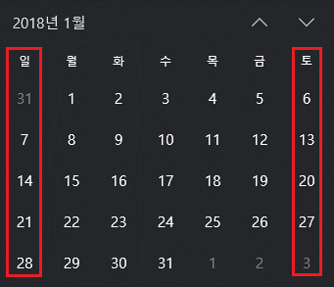
엑셀 WORKDAY 함수
 |  |  | 10일이 지난 후의 다음 날
 | 시작일 | 기간 | =WORKDAY(B4,C4)
 | 2018-01-01 | 10 | 2018-01-15

 |  |  | 시작일 포함해서 정확히 10일째 되는 날 구하기 WORKDAY함수는 계산시 시작일을 제외하므로 정확히 끝나는 날을 구하기 위해서는 함수입력시 시작일에서 1일을 빼야 한다.
 | 시작일 | 기간 | =WORKDAY(B8-1,C8)
 | 2018-01-01 | 10 | 2018-01-12

 |  |  | 세번째 인수 holiday를 사용할 경우
 | 시작일 | 기간 | =WORKDAY(B12,C12,B15:B16)
 | 2018-01-01 | 10 | 2018-01-17

 | 휴무일
 | 2018-01-02
 | 2018-01-03

이 파일에 대한 설명은 http://xlworks.net에 가면 볼 수 있습니다.
http://xlworks.net/
©http://xlworks.net

WORKDAY.INTL
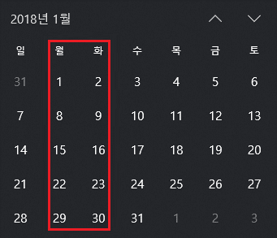
엑셀 WORKDAY.INTL 함수
 |  |  | 세번째 인수를 숫자로 입력한 경우 : 월/화를 주말로 계산하고 10일이 지난 후의 다음 날
 | 시작일 | 기간 | =WORKDAY.INTL(B4,C4,3)
 | 2018-01-01 | 10 | 2018-01-15
 |  |  | *세번째 인수 "3"은 월/화가 주말을 의미함

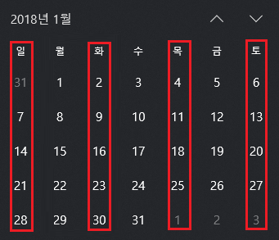
 |  |  | 세번째 인수를 문자열로 입력한 경우 : 화/목/토/일을 주말로 계산하고 월/수/금만 근무하는 경우(10일 지난 후의 다음날)
 | 시작일 | 기간 | =WORKDAY.INTL(B15,C15,"0101011")
 | 2018-01-01 | 10 | 2018-01-24

 |  |  | 세번째 인수를 문자열로 입력한 경우 : 화/목/토/일를 주말로 계산하고 월/수/금만 근무하는 경우(정확히 10일째 되는 날) WORKDAY함수는 계산시 시작일을 제외하므로 정확히 끝나는 날을 구하기 위해서는 함수입력시 시작일에서 1일을 빼야 한다.
 | 시작일 | 기간 | =WORKDAY.INTL(B20-1,C20,"0101011")
 | 2018-01-01 | 10 | 2018-01-22

이 파일에 대한 설명은 http://xlworks.net에 가면 볼 수 있습니다.
http://xlworks.net/
©http://xlworks.net

